PLANILLA DE RENDICION
 | PRESENTACIÓN RENDICIÓN DE CUENTAS 2021 |  |  |  |  |  |  | 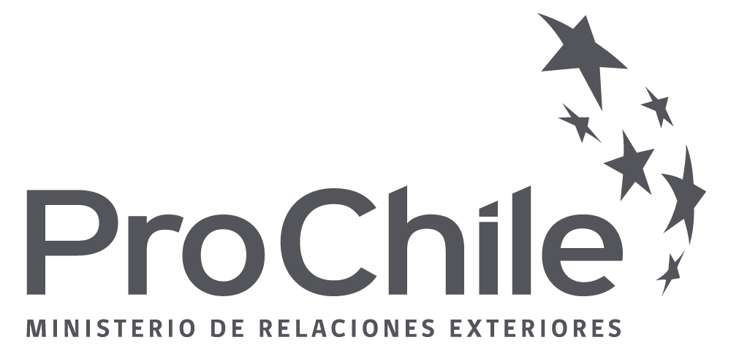

Nº Proyecto:
Nombre del Proyecto:
Adjudicatario:
Modalidad de Convenio
Nº Actividad
Nombre de Fantasia
Tipo Actividad Rendida:
%Cofinan. ProChile: |  |  | Presupuesto Total vigente para la actividad en $ | Presupuesto Total vigente para la actividad en US$
 |  |  |  | 0

ITEM GASTOS RENDIDOS
FOLIO | MONEDA | EMPRESA PROVEEDORA | TIPO DOCUMENTO | Nº DOCUMENTO | FECHA DOCUMENTO | TIPO DE GASTO | MONTO RENDIDO | DETALLE EN ESPAÑOL (Traducción Simple) | OBSERVACIÓN
1 | PESOS | EJEMPLO 1 | BOLETA | 41275 | 2016-10-10 | DISEÑO, ELABORACIÓN DE MATERIAL PROMOCIONAL, IMPRESIÓN E IMAGEN | 2,000,000.00
2
3
4
5
6
7
8
9
10
11
12
13
14
15

RESULTADOS ESTIMADOS (En caso de no presentar observaciones en el resultado del análisis)
ITEM PRESUPUESTARIO EN PESOS |  | PRESUPUESTO PUBLICO DISPONIBLE | MONTO TOTAL RENDIDO | MONTO A REEMBOLSAR (Total cofinaciamiento autorizado) | SALDO PUBLICO DISPONIBLE | OBSERVACIÓN
Operacional |  | - | 2,000,000.00 | - | -

ITEM PRESUPUESTARIO EN DÓLARES |  | PRESUPUESTO PÚBLICO DISPONIBLE | MONTO TOTAL RENDIDO | MONTO A REEMBOLSAR (Total cofinaciamiento autorizado) | SALDO PÚBLICO DISPONIBLE | OBSERVACIÓN
Operacional |  | - | - | - | -

Declaro que el contenido del detalle de la presente rendición, según mi saber y entender corresponden a gastos efectivamente realizados en coherencia con el marco presupuestario del proyecto y que la documentación de respaldo que se remite a DIRECON Central, corresponde a la original y su traducción simple concuerda con la indicada en el presente.

Asimismo, declaro conocer y cumplir las disposiciones impartidas por la Contraloría General de la República en su Resolución N° 30 del año 2015, que regula el proceso de Rendición de Cuentas de DIRECON y PROCHILE.

V°B° (Adjudicatario) |  |  |  |  | Autoriza y Aprueba (ProChile)
Preparado por (Nombre): |  |  |  |  | (Nombre del Supervisor):
Preparado por (Cargo): |  |  |  |  | (Cargo):

